상품제안서
심플 웰컴키트 S6 | 상품코드: S30965

 |  |  |  |  |  | 02-713-8555 | www.synergygift.co.kr
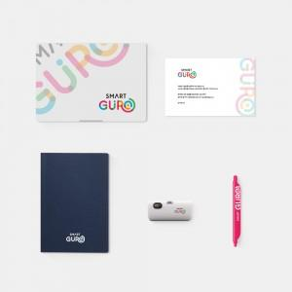

【상세/제작정보】 | 디자인패키지, 고급노트, 북마크펜, 휴대용탁상용 선풍기, 웰컴카드 5종 KIT

【인쇄/포장옵션】 | 전체 1곳 포함 / 포장불가능

【공급단가】 | 수량 | 100~ | 300~ | 500~ | 1,000~
*VAT별도 | 스티커형 | 19,500원 | 18,500원 | 18,000원 | 17,000원
 | 띠지형 | 21,500원 | 20,000원 | 19,000원 | 18,000원
 | 풀컬러형 | 0원 | 0원 | 22,000원 | 17,500원

【상품 URL】 | https://www.synergygift.co.kr:443/src/goods_detail.php?gdno=30965

